PÁGINA DE CADASTROS E FILTROS
FILTROS

PERSPECTIVA | OBJETIVO ESTRATÉGICO | ESTRATÉGIA | ÓRGÃO

SITUAÇÃO 2019 | SITUAÇÃO 2020 | SITUAÇÃO 2021 | SITUAÇÃO 2022

PROBLEMAS DE PLANEJAMENTO | PROBLEMAS DE IMPLEMENTAÇÃO

NÍVEL 1: PERSPECTIVA
 | NÍVEL 2: OBJETIVO ESTRATÉGICO
 |  | NÍVEL 3: ESTRATÉGIAS
 |  |  | NÍVEL 4: INDICADORES
 |  |  | LINHA DE BASE
 |  |  | COMPLEXIDADE (1-9) | (CAMPO NUMÉRICO PARA A SUPERPLAN ADICIONAR MANUALMENTE)
 | LEGENDA |  | UTILIZAÇÃO DE RECURSOS FINANCEIROS (1-9) | (CAMPO NUMÉRICO PARA A SUPERPLAN ADICIONAR MANUALMENTE)
 |  |  | CAPACIDADE DE TRANSFORMAÇÃO SOCIAL (1-9) | (CAMPO NUMÉRICO PARA A SUPERPLAN ADICIONAR MANUALMENTE)
 | CAMPO EXISTENTE |  | SOMA DOS PESOS | (SISTEMA SOMA AUTOMATICAMENTE AS NOTAS ATRIBUÍDAS NOS ITENS COMPLEXIDADE, RECURSOS F. E CAPACIDADE DE TRANSFORMAÇÃO)
 | CAMPO NOVO (ADICIONAR) |  | META AGREGADA
 |  |  | META ANO 2019
 |  |  | REALIZADO 2019
 |  |  | NOTA 2019 | (CAMPO NUMÉRICO PARA A SUPERPLAN ADICIONAR MANUALMENTE)
 |  |  | NOTA PONDERADA 2019 | (NOTA CALCULADA PELO SISTEMA = NOTA 2019 X SOMA DOS PESOS)
 |  |  | SITUAÇÃO 2019
 |  |  | PROBLEMAS ENCONTRADOS 2019 | PROBLEMA DE PLANEJAMENTO | PROBLEMA DE IMPLEMENTAÇÃO | (PERMITIR SELECIONAR UM PROBLEMA DE PLANEJAMENTO OU DE IMPLEMENTAÇÃO A PARTIR DE UMA LISTA PREVIAMENTE CADASTRADA)
 |  |  | META ANO 2020
 |  |  | REALIZADO 2020
ORDEM DAS INFORMAÇÕES
 |  |  | NOTA 2020 | (CAMPO NUMÉRICO PARA A SUPERPLAN ADICIONAR MANUALMENTE)
 |  |  | NOTA PONDERADA 2020 | (NOTA CALCULADA PELO SISTEMA = NOTA 2020 X SOMA DOS PESOS)
 |  |  | SITUAÇÃO 2020
 |  |  | PROBLEMAS ENCONTRADOS 2020 | PROBLEMA DE PLANEJAMENTO | PROBLEMA DE IMPLEMENTAÇÃO
 |  |  | META ANO 2021
 |  |  | REALIZADO 2021
 |  |  | NOTA 2021 | (CAMPO NUMÉRICO PARA A SUPERPLAN ADICIONAR MANUALMENTE)
 |  |  | NOTA PONDERADA 2021 | (NOTA CALCULADA PELO SISTEMA = NOTA 2021 X SOMA DOS PESOS)
 |  |  | SITUAÇÃO 2021
 |  |  | PROBLEMAS ENCONTRADOS 2021 | PROBLEMA DE PLANEJAMENTO | PROBLEMA DE IMPLEMENTAÇÃO
 |  |  | META ANO 2022
 |  |  | REALIZADO 2022
 |  |  | NOTA 2022 | (CAMPO NUMÉRICO PARA A SUPERPLAN ADICIONAR MANUALMENTE)
 |  |  | NOTA PONDERADA 2022 | (NOTA CALCULADA PELO SISTEMA = NOTA 2022 X SOMA DOS PESOS)
 |  |  | SITUAÇÃO 2022
 |  |  | PROBLEMAS ENCONTRADOS 2022 | PROBLEMA DE PLANEJAMENTO | PROBLEMA DE IMPLEMENTAÇÃO
 |  |  | REALIZADO ACUMULADO
 |  | ALTERAR A REDAÇÃO! REDAÇÃO ANTERIOR - "EXECUÇÃO AGREGADA" | SITUAÇÃO META AGREGADA (NOVA REDAÇÃO)
 |  |  | STATUS
 |  |  | RESPONSÁVEL (ÓRGÃO)

PÁGINA DO ÓRGÃO
SECRETARIA DE ESTADO DA SEGURANÇA PÚBLICA |  |  |  | (permitir escolher o órgão)
2019 (escolher ano) |  |  | GERAR PDF | (permitir gerar um pdf)

RESUMO
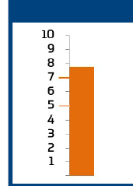
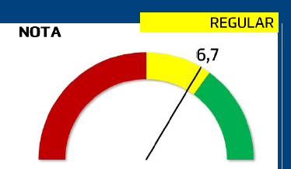

i-GPR |  | Índice de Desafio Setorial
i-GpR (permitir o cadastro de uma nota chamada i-GpR que vai de 0 a 10, apresentar essa nota em um gráfico legal e apresentar o conceito atribuído à nota: 0 a 5 - insatisfatório, 5 a 7 - regular, 7 a 10 - satisfatório). |  | Índice de Desafio Setorial (IDS) [permitir o cadastro de uma nota chamada Índice de Desafio Setorial que vai de 0 a 10, apresentar um gráfico legal e apresentar o conceito atribuído à nota: 0 a 5 - baixo, 5 a 7 - médio, 7 a 10 - alto].

OBJETIVOS ESTRATÉGICOS
Listar os objetivos estratégicos que o órgão possui indicadores contidos e o percentual de atingimento das metas correspondentes no ano. Alguns órgãos possuem vários objetivos estratégicos e todos devem ser mostrados aqui.
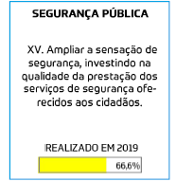
 | Na informação "REALIZADO ANO" do Objetivo Estratégico, informar o percentual realizado para o respectivo objetivo, considerando os indicadores constantes apenas para o órgão selecionado. Para fazer isso, deve-se atentar a seguinte fórmula: [SOMA DAS NOTAS PONDERADAS ANO / SOMA DOS PESOS DE TODOS OS INDICADORES] X 100

INDICADORES
apresentar o total de indicadores do ano, apresentar o cumprimento total, parcial e não cumprimento a partir das informações cadastradas no campo "Situação ANO" e "Responsável/Órgão".

PRINCIPAIS PROBLEMAS
listar os problemas encontrados no ano e informar se são de planejamento ou de implementação para o ano e órgão escolhidos

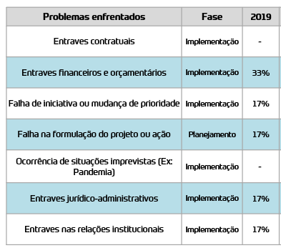

LISTA DE INDICADORES
(listar os indicadores do órgão em formato de tabela com as colunas e os campos informados abaixo e apresentar um semáforo visual traduzindo a informação do campo situação (cumprida, parcialmente cumprida e não cumprida) em cores (verde, amarelo e vermelho)

Cor da bolinha no campo situação: preenchido conforme campo "situação" da aba "Página de Cadastros e Filtros". Se "cumprida", sinal verde; se "Parcialmente cumprida", sinal amarelo; se "Não cumprida", sinal vermelho.
NÍVEL 1: PERSPECTIVA
NÍVEL 2: OBJETIVO ESTRATÉGICO
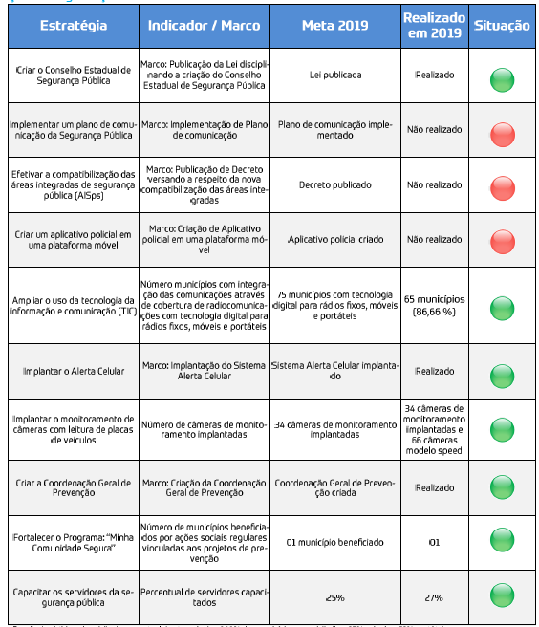

ANÁLISE DOS RESULTADOS
deixar um campo livre para a Superplan escrever uma avaliação aberta

CAMPO LIVRE DE TEXTO PARA SUPERPLAN ESCREVER A ANÁLISE

PÁGINA DO PLANO
PLANO ESTRATÉGICO DE GOVERNO
2019 - 2022 |  |  |  | GERAR PDF | (permitir gerar um pdf)
(PÁGINA RESUMO COM AS INFORMAÇÕES GERAIS DO PLANO)
MISSÃO
MISSÃO...

VISÃO
VISÃO....

VALORES
VALORES...

OBJETIVOS ESTRATÉGICOS
MOSTRAR TODOS OS OBJETIVOS ESTRATÉGICOS POR PERSPECTIVA
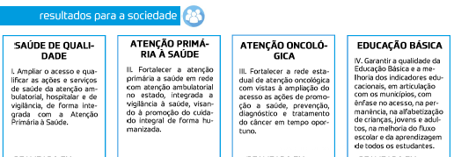

INDICADORES
MOSTRAR O TOTAL DE INDICADORES DE CADA ANO
INDICADORES 2019
INDICADORES 2020
INDICADORES 2021
INDICADORES 2022

AVALIAÇÃO
 | 2019 | (escolher ano)

i-GpR (permitir o cadastro de uma nota chamada i-GpR que vai de 0 a 10, apresentar essa nota em um gráfico legal e apresentar o conceito atribuído à nota: 0 a 5 - insatisfatório, 5 a 7 - regular, 7 a 10 - satisfatório). |  |  | Índice de Desafio do Plano (IDP) [permitir o cadastro de uma nota chamada Índice de Desafio do Plano que vai de 0 a 10, apresentar um gráfico legal e apresentar o conceito atribuído à nota: 0 a 5 - baixo, 5 a 7 - médio, 7 a 10 - alto].

INDICADORES
apresentar o total de indicadores do ano escolhido, apresentar o cumprimento total, parcial e não cumprimento a partir das informações cadastradas no campo "Situação ANO"

AVALIAÇÃO DOS ÓRGÃOS
listar os órgãos em ordem decrescente a partir do i-GpR cadastrado para cada órgão, apresentar o conceito correspontente (0 a 5 - insatisfatório, 5 a 7 - regular, 7 a 10 - satisfatório)

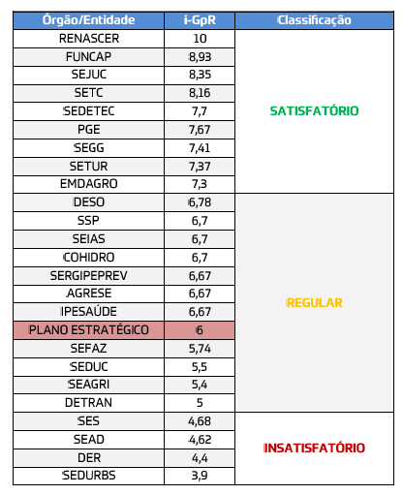

DESAFIO DOS ÓRGÃOS
listar os órgãos em ordem decrescente a partir do IDS cadastrado para cada órgão, apresentar o conceito correspontente (0 a 5 - baixo, 5 a 7 - médio, 7 a 10 - alto)

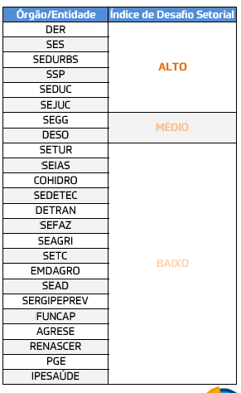

PRINCIPAIS PROBLEMAS
listar os problemas encontrados no ano; informar se são de planejamento ou de implementação; e apresentar percentual correspondente, considerando o total dos problemas no ano.

ANÁLISE DOS RESULTADOS
deixar um campo livre para a Superplan escrever uma avaliação aberta

CAMPO LIVRE DE TEXTO PARA SUPERPLAN ESCREVER A ANÁLISE

